1
Sistema de Protección a la vejez
Contributivo
RPM
1,6 M pensionados
RAIS
284 mil pensionados
Especiales y FOPEP
734 mil pensionados
Subsidiado
Colombia Mayor
1.727.334 beneficiarios
BEPS
44.025 beneficiarios
Colpensiones
1,576,789
Otros
6.800
AFP
284.742
Defensa
194mil
Magisterio
229mil
No contributivo
Semi contributivo
FOPEP
299 mil
Ecopetrol
12mil
Informe Nacional de Competitividad 2023-2024
Capítulo: Pensiones
Gráfica 1. Estructura del sistema de protección a la vejez. Colombia 2022

 |  | *Fonprecon, F.Antiquia, Caxdac

 | FUENTE: FEDESARROLLO 2020 PP 34

2
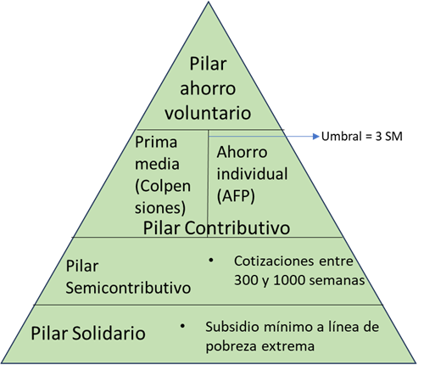
Informe Nacional de Competitividad 2023-2024
Capítulo: Pensiones
Gráfica 2. Ilustración del sistema de pilares propuesto en la reforma pensional

3
Informe Nacional de Competitividad 2023-2024
Capítulo: Pensiones
Gráfica 3. Población en edad de jubilación que recibe una pensión contributiva (porcentaje). Colombia, II Trim - 2020 -2021
URBANO | Personas en edad de pensión | Pensionados | No pensionados | Porcentaje de la población pensionada |  | año | Total | Urbano | Rural |  |  | 2020 | 2021 |  |  | 2020 | 2021
Hombres | 1,978,024 | 672,115 | 1,305,909 | 33.98% | Hombres | 2021 | 28.5% | 34.0% | 11.1% | Urbano | Hombres | 35.2% | 34.0% | Urbano | Hombres | 35.2% | 34.0%
Mujeres | 3,643,769 | 888,842 | 2,754,927 | 24.39% | Mujeres | 2021 | 21.2% | 24.4% | 6.0% |  | Mujeres | 23.9% | 24.4% |  | Mujeres | 23.9% | 24.4%
Total | 5,621,793 | 1,560,957 | 4,060,836 | 27.77% | Total | 2021 | 23.9% | 27.8% | 8.3% |  | Total | 27.9% | 27.8% |  | Total | 27.9% | 27.8%
 |  |  |  |  | Hombres | 2020 | 29.2% | 35.2% | 10.9% | Rural | Hombres | 10.9% | 11.1% | Rural | Hombres | 10.9% | 11.1%
 |  |  |  |  | Mujeres | 2020 | 20.7% | 23.9% | 6.1% |  | Mujeres | 6.1% | 6.0% |  | Mujeres | 6.1% | 6.0%
RURAL | Personas en edad de pensión | Pensionados | No pensionados | Porcentaje de la población pensionada | Total | 2020 | 23.9% | 27.9% | 8.2% |  | Total | 8.2% | 8.3% |  | Total | 8.2% | 8.3%
Hombres | 619,821 | 68629 | 551192 | 11.07% |  |  |  |  |  | Nacional | Hombres | 29.2% | 28.5% | Nacional | Hombres | 29.2% | 28.5%
Mujeres | 768,524 | 46474 | 722050 | 6.05% |  |  |  |  |  |  | Mujeres | 20.7% | 21.2% |  | Mujeres | 20.7% | 21.2%
Total | 1,388,345 | 115,103 | 1,273,242 | 8.29% |  |  |  |  |  |  | Total | 23.9% | 23.9% |  | Total | 23.9% | 23.9%

Total | Personas en edad de pensión | Pensionados | No pensionados | Porcentaje de la población pensionada
Hombres | 2,597,845 | 740,744 | 1,857,101 | 28.51%
Mujeres | 4,412,293 | 935,316 | 3,476,977 | 21.20%
Total | 7,010,138 | 1,676,060 | 5,334,078 | 23.91% | Gráfica 3. Población en edad de jubilación que recibe una pensión contributiva (porcentaje). Colombia, II Trim - 2020 -2021

 | 1511100 | 22%

 |  |  |  |  | Fuente: Gran Encuesta Integrada de Hogares. Cálculos: CPC.
 |  |  |  |  | 2019 |  | Total | Urbano | Rural | 2020 | Total | Urbano | Rural
 |  |  |  |  | Hombres |  | 30.5% | 37.1% | 10.5% | Hombres | 29.2% | 35.2% | 10.9%
 |  |  |  |  | Mujeres |  | 21.0% | 24.3% | 5.8% | Mujeres | 20.7% | 23.9% | 6.1%
 |  |  |  |  | Total |  | 24.5% | 28.8% | 7.9% | Total | 23.9% | 27.9% | 8.2%

 |  |  |  |  | Dif 2020-2019 |  | Total | Urbano | Rural
 |  |  |  |  | Hombres |  | -1.3% | -1.9% | 0.4%
 |  |  |  |  | Mujeres |  | -0.3% | -0.4% | 0.3%
 |  |  |  |  | Total |  | -0.7% | -0.9% | 0.3%

4
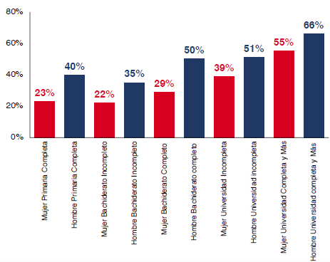
Informe Nacional de Competitividad 2023-2024
Capítulo: Pensiones
Gráfica 4. Probabilidad de acceso a pensión de acuerdo con nivel educativo y género. Colombia, 2022.
Fuente: Asociación Nacional de Instituciones Financieras (ANIF, 2023).

5
Informe Nacional de Competitividad 2023-2024
Capítulo: Pensiones
Gráfica 5. Impuesto implícito sobre aportes que no alcanzan requisitos de pensión. Colombia, 2018

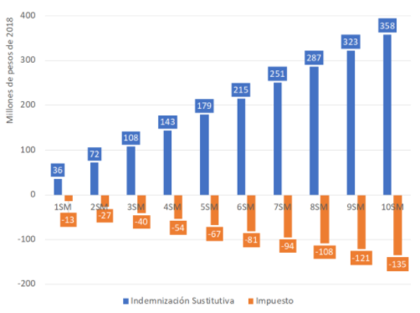

Fuente: Meléndez (2020).

6
Informe Nacional de Competitividad 2023-2024
Capítulo: Pensiones
Gráfica 6. Montos proyectados de pensión por régimen y monto acumulado en el SGP. Colombia, 2022
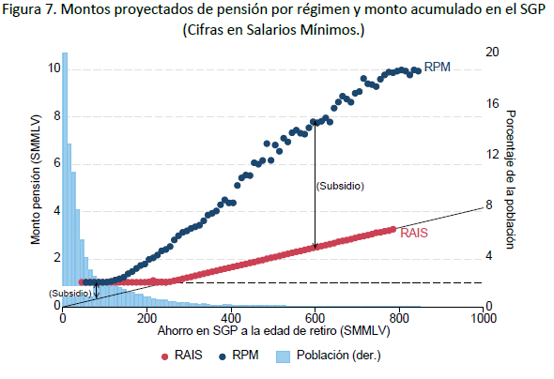

 | Fuente: (Becerra, García-Huitrón, et al., 2022)

7
Informe Nacional de Competitividad 2023-2024
Capítulo: Pensiones
Gráfica 7. Ingreso promedio recibido por adulto mayor a través del sistema pensional según decil de ingreso. Colombia, 2019

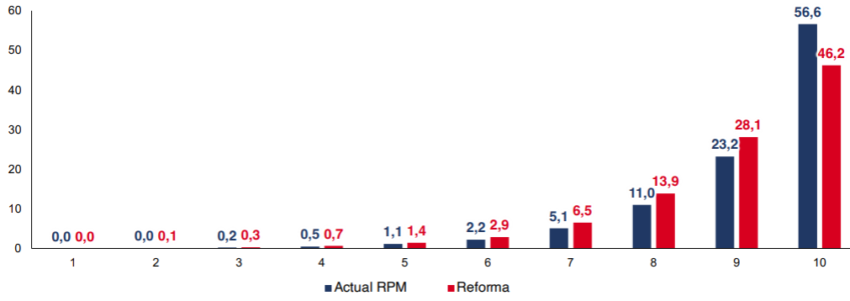

 | Fuente: ANIF (2023).

8
Informe Nacional de Competitividad 2023-2024
Capítulo: Pensiones
Año | 0-19 | 20-39 | 40-59 | 60+
1950 | 6476 | 3359 | 1540 | 604 | Gráfica 8. Población por grupos de edad. Colombia, 1950-2100
1955 | 7599 | 3742 | 1783 | 651
1960 | 9095 | 4190 | 2030 | 742
1965 | 10802 | 4746 | 2314 | 864
1970 | 12279 | 5492 | 2686 | 1022
1975 | 13285 | 6471 | 3080 | 1230
1980 | 14028 | 7871 | 3551 | 1451
1985 | 14640 | 9479 | 4100 | 1730
1990 | 15310 | 10855 | 4844 | 2095
1995 | 16265 | 11792 | 5839 | 2526
2000 | 16831 | 12773 | 7007 | 3017
2005 | 17025 | 13527 | 8494 | 3602
2010 | 16683 | 14316 | 9839 | 4385
2015 | 15930 | 15330 | 10814 | 5448
2020 | 15533 | 16657 | 11995 | 6697
2025 | 14616 | 16499 | 12714 | 8178
2030 | 14024 | 16187 | 13537 | 9668
2035 | 13423 | 15496 | 14619 | 11011
2040 | 12684 | 14874 | 15334 | 12442
2045 | 12038 | 14174 | 15692 | 13894
2050 | 11513 | 13624 | 15498 | 15323
2055 | 11048 | 13065 | 14887 | 16820
2060 | 10626 | 12363 | 14332 | 18088
2065 | 10218 | 11744 | 13694 | 19076
2070 | 9816 | 11238 | 13187 | 19574
2075 | 9442 | 10788 | 12665 | 19780
2080 | 9101 | 10379 | 12000 | 19863
2085 | 8793 | 9982 | 11414 | 19680
2090 | 8507 | 9589 | 10934 | 19281
2095 | 8232 | 9223 | 10507 | 18778 | Fuente: Naciones Unidas (2021). Cálculos: CPC, con base Fedesarrollo (2021b).
2100 | 7964 | 8891 | 10118 | 18248

Fuente | ONU 2019 Revision of World Population Prospects
https://population.un.org/wpp/DataQuery/

9
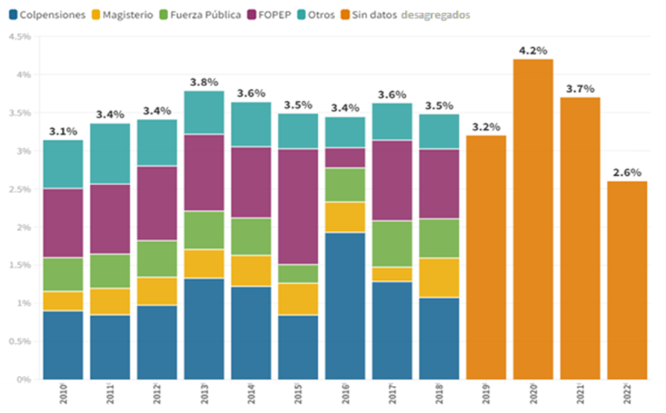
Informe Nacional de Competitividad 2023-2024
Capítulo: Pensiones
Gráfica 9. Composición del gasto público del Gobierno Central en el sistema de pensiones en Colombia

 | 2010 | 2011 | 2012 | 2013 | 2014 | 2015 | 2016 | 2017 | 2018 | 2019 | 2020 | 2021
COLPENSIONES | 28.7 | 25.3 | 28.6 | 35.1 | 33.6 | 24.2 | 56.1 | 35.5 | 30.9
CREMIL | 6.8 | 6.7 | 6.7 | 6.6 | 6.5 | 5.7 | 7.3 | 11.3 | 8.1
CASUR | 7.3 | 6.7 | 7.4 | 6.7 | 7.0 | 1.3 | 5.7 | 5.5 | 6.7
FOMAG | 8.1 | 10.4 | 10.8 | 10.0 | 11.2 | 12.0 | 11.6 | 5.2 | 14.9
FOPEP | 28.9 | 27.4 | 28.7 | 26.6 | 25.7 | 43.5 | 7.7 | 29.2 | 26.3
FONPET | 9.4 | 13.9 | 8.1 | 5.8 | 7.2 | 5.9 | 5.5 | 5.4 | 4.3
COLOMBIA MAYOR y BEPS | 0.9 | 0.9 | 0.8 | 0.6 | 0.5 | 0.4 | 0.4 | 0.4 | 0.4
FONPRECON | 1.2 | 1.0 | 0.6 | 0.5 | 0.5 | 0.4 | 0.4 | 0.3 | 0.5
BONOS PENSIONALES | 3.6 | 3.3 | 3.7 | 3.5 | 3.7 | 3.8 | 5.2 | 7.1 | 7.1
Otros | 5.1 | 4.6 | 4.7 | 4.6 | 4.2 | 2.7 | 0.2 | 0.2 | 0.8
Sin datos | 0.0 | 0.0 | 0.0 | 0.0 | 0.0 | 0.0 | 0.0 | 0.0 | 0.0 | 100.0 | 100.0 | 100.0
Total | 100 | 100 | 100 | 100 | 100 | 100 | 100 | 100 | 100
 |  | Fuerza pública |  | Magisterio | No especial | otros | Col Mayor | otros | otros | otros
Columna1 | COLPENSIONES | CREMIL | CASUR | FOMAG | FOPEP | FONPET | COLOMBIA MAYOR y BEPS | FONPRECON | BONOS PENSIONALES | Otros
2010 | 28.7 | 6.8 | 7.3 | 8.1 | 28.9 | 9.4 | 0.9 | 1.2 | 3.6 | 5.1
2011 | 25.3 | 6.7 | 6.7 | 10.4 | 27.4 | 13.9 | 0.9 | 1.0 | 3.3 | 4.6
2012 | 28.6 | 6.7 | 7.4 | 10.8 | 28.7 | 8.1 | 0.8 | 0.6 | 3.7 | 4.7
2013 | 35.1 | 6.6 | 6.7 | 10.0 | 26.6 | 5.8 | 0.6 | 0.5 | 3.5 | 4.6
2014 | 33.6 | 6.5 | 7.0 | 11.2 | 25.7 | 7.2 | 0.5 | 0.5 | 3.7 | 4.2
2015 | 24.2 | 5.7 | 1.3 | 12.0 | 43.5 | 5.9 | 0.4 | 0.4 | 3.8 | 2.7
2016 | 56.1 | 7.3 | 5.7 | 11.6 | 7.7 | 5.5 | 0.4 | 0.4 | 5.2 | 0.2
2017 | 35.5 | 11.3 | 5.5 | 5.2 | 29.2 | 5.4 | 0.4 | 0.3 | 7.1 | 0.2
2018 | 30.9 | 8.1 | 6.7 | 14.9 | 26.3 | 4.3 | 0.4 | 0.5 | 7.1 | 0.8

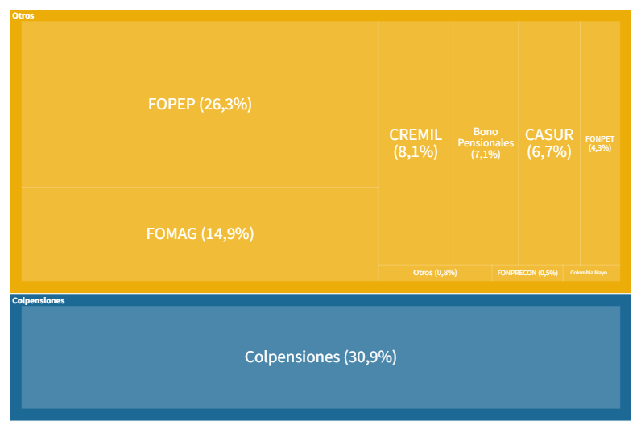
Tipo | Fondo | 2018%
Colpensiones | COLPENSIONES | 30.9
Fuerza pública | CREMIL | 8.1
Fuerza pública | CASUR | 6.7
Magisterio | FOMAG | 14.9
FOPEP | FOPEP | 26.3
Otros | FONPET | 4.3
Colombia Mayor | COLOMBIA MAYOR y BEPS | 0.4
Otros | FONPRECON | 0.5
Otros | BONOS PENSIONALES | 7.1
Otros | Otros | 0.8

10
Informe Nacional de Competitividad 2023-2024
Capítulo: Pensiones
Gráfica 10. Numero de pensionados por régimen y tasa de crecimiento interanual. Colombia, 2012-2022.
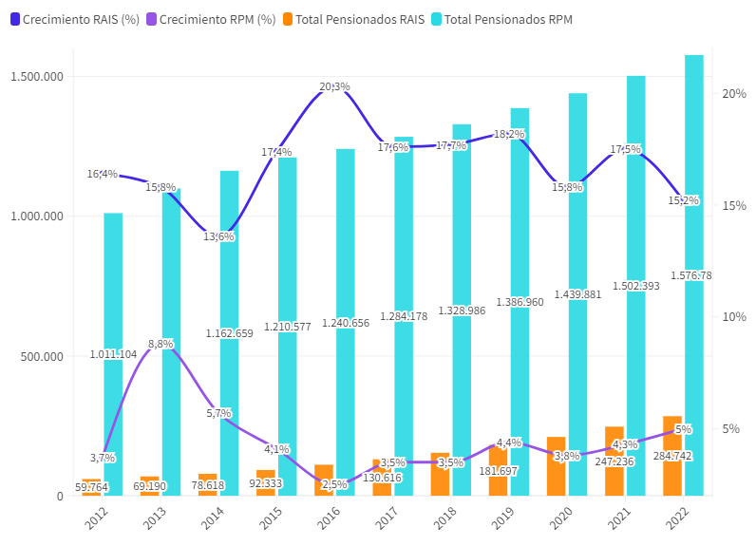

 | Fuente: Asofondos (2023).

11
Informe Nacional de Competitividad 2023-2024
Capítulo: Pensiones
Gráfica 11. Evolución de las modalidades de pensión por vejez en el RAIS. Colombia, 2011-2022
Fuente: Asofondos (2023). Cálculos: CPC.
 | EVOLUCIÓN MENSUAL - PENSIONADOS REGIMEN DE AHORRO INDIVIDUAL CON SOLIDARIDAD RAIS

 |  | Retiro Programado (1) |  |  |  | Renta Vitalicia Inmediata |  |  |  | Otras modalidades de pensión (2)
 | Periodo | RP Vejez | RP Invalidez | RP Sobrevivencia | RP Total | RV Vejez | RV Invalidez | RV Sobrevivencia | RV Total | O Vejez | O Invalidez | O Sobrevivencia | O Total | Total Pensionados RAIS
 | 2011-03-31 | 7,542 | 2,755 | 6,393 | 16,690 | 2,405 | 9,483 | 17,188 | 29,076 | 63 | 304 | 223 | 590 | 46,356 |  | Otras modalidades | Rentas vitalicias | Retiro programado | Total | % R.P | % R.V
 | 2011-04-30 | 3,811 | 1,945 | 5,074 | 10,830 | 1,930 | 6,360 | 13,540 | 21,830 | 66 | 307 | 219 | 592 | 33,252 | Dic 11 | 95 | 2,469 | 8,860 | 11,424 | 77.6% | 21.6%
 | 2011-05-31 | 3,998 | 1,948 | 5,137 | 11,083 | 1,939 | 6,538 | 13,767 | 22,244 | 72 | 305 | 226 | 603 | 33,930 | Dic 12 | 328 | 2,394 | 11,115 | 13,837 | 80.3% | 17.3%
 | 2011-06-30 | 3,998 | 1,962 | 5,124 | 11,084 | 1,943 | 7,747 | 13,858 | 23,548 | 74 | 308 | 225 | 607 | 35,239 | Dic 13 | 369 | 2,432 | 14,347 | 17,148 | 83.7% | 14.2%
 | 2011-07-31 | 8,090 | 2,775 | 6,524 | 17,389 | 2,436 | 9,931 | 17,856 | 30,223 | 75 | 315 | 234 | 624 | 48,236 | Dic 14 | 449 | 2,497 | 17,442 | 20,388 | 85.6% | 12.2%
 | 2011-08-31 | 8,257 | 2,779 | 6,586 | 17,622 | 2,440 | 10,049 | 18,052 | 30,541 | 77 | 313 | 233 | 623 | 48,786 | Dic 15 | 563 | 2,518 | 22,624 | 25,705 | 88.0% | 9.8%
 | 2011-09-30 | 8,425 | 2,797 | 6,608 | 17,830 | 2,449 | 10,203 | 18,259 | 30,911 | 76 | 318 | 246 | 640 | 49,381 | Dic 16 | 696 | 2,746 | 28,561 | 32,003 | 89.2% | 8.6%
 | 2011-10-31 | 8,571 | 2,839 | 6,729 | 18,139 | 2,448 | 10,254 | 18,367 | 31,069 | 78 | 332 | 253 | 663 | 49,871 | Dic 17 | 849 | 3,280 | 38,469 | 42,598 | 90.3% | 7.7%
 | 2011-11-30 | 8,729 | 2,916 | 6,829 | 18,474 | 2,466 | 10,479 | 18,602 | 31,547 | 84 | 323 | 253 | 660 | 50,681 | Dic 18 | 477 | 6,712 | 56,461 | 63,650 | 88.7% | 10.5%
 | 2011-12-31 | 8,860 | 2,951 | 6,948 | 18,759 | 2,469 | 10,608 | 18,743 | 31,820 | 95 | 362 | 321 | 778 | 51,357 | Dic 19 | 515 | 8,009 | 74,096 | 82,620 | 89.7% | 9.7%
 | 2012-01-31 | 8,938 | 3,081 | 7,038 | 19,057 | 2,468 | 10,677 | 18,845 | 31,990 | 96 | 398 | 334 | 828 | 51,875 | Dic 20 | 547 | 9,315 | 93,345 | 103,207 | 90.4% | 9.0%
 | 2012-02-29 | 9,094 | 3,169 | 7,155 | 19,418 | 2,272 | 9,229 | 16,682 | 28,183 | 305 | 1,993 | 2,645 | 4,943 | 52,544 | Dic 21 | 562 | 10,201 | 116,618 | 127,381 | 91.6% | 8.0%
 | 2012-03-31 | 9,277 | 3,212 | 7,229 | 19,718 | 2,285 | 9,406 | 16,861 | 28,552 | 307 | 2,028 | 2,703 | 5,038 | 53,308 | Dic 22 | 577 | 10,478 | 140,535 | 151,590 | 92.7% | 6.9%
 | 2012-04-30 | 9,396 | 3,268 | 7,336 | 20,000 | 2,302 | 9,495 | 16,964 | 28,761 | 310 | 2,052 | 2,754 | 5,116 | 53,877
 | 2012-05-31 | 9,598 | 3,274 | 7,424 | 20,296 | 2,308 | 9,659 | 17,142 | 29,109 | 312 | 2,088 | 2,783 | 5,183 | 54,588
 | 2012-06-30 | 9,882 | 3,295 | 7,553 | 20,730 | 2,311 | 9,795 | 17,308 | 29,414 | 316 | 2,132 | 2,830 | 5,278 | 55,422 | Gráfica 10. Evolución de las modalidades de pensión por vejez en el RAIS. Colombia, 2011-2022
 | 2012-07-31 | 10,107 | 3,336 | 7,671 | 21,114 | 2,324 | 9,895 | 17,468 | 29,687 | 318 | 2,161 | 2,873 | 5,352 | 56,153
 | 2012-08-31 | 10,323 | 3,406 | 7,871 | 21,600 | 2,368 | 9,997 | 17,582 | 29,947 | 311 | 2,281 | 2,928 | 5,520 | 57,067
 | 2012-09-30 | 10,212 | 3,375 | 7,827 | 21,414 | 1,988 | 7,875 | 13,995 | 23,858 | 313 | 2,253 | 2,914 | 5,480 | 50,752
 | 2012-10-31 | 10,793 | 3,510 | 8,163 | 22,466 | 2,390 | 10,217 | 17,853 | 30,460 | 318 | 2,342 | 2,976 | 5,636 | 58,562
 | 2012-11-30 | 10,927 | 3,485 | 8,176 | 22,588 | 2,394 | 10,355 | 18,059 | 30,808 | 323 | 2,357 | 2,990 | 5,670 | 59,066
 | 2012-12-31 | 11,115 | 3,546 | 8,301 | 22,962 | 2,394 | 10,450 | 18,224 | 31,068 | 328 | 2,404 | 3,002 | 5,734 | 59,764
 | 2013-01-31 | 11,347 | 3,681 | 8,307 | 23,335 | 2,397 | 10,579 | 18,430 | 31,406 | 330 | 2,414 | 3,006 | 5,750 | 60,491
 | 2013-02-28 | 11,560 | 3,657 | 8,471 | 23,688 | 2,397 | 10,733 | 18,571 | 31,701 | 333 | 2,422 | 3,012 | 5,767 | 61,156
 | 2013-03-31 | 11,770 | 3,720 | 8,523 | 24,013 | 2,397 | 10,843 | 18,816 | 32,056 | 337 | 2,432 | 3,019 | 5,788 | 61,857
 | 2013-04-30 | 12,068 | 3,728 | 8,717 | 24,513 | 2,399 | 11,032 | 19,020 | 32,451 | 341 | 2,442 | 3,023 | 5,806 | 62,770
 | 2013-05-31 | 12,374 | 3,753 | 8,764 | 24,891 | 2,401 | 11,202 | 19,269 | 32,872 | 349 | 2,446 | 3,029 | 5,824 | 63,587
 | 2013-06-30 | 12,629 | 3,815 | 8,853 | 25,297 | 2,401 | 11,325 | 19,461 | 33,187 | 353 | 2,460 | 3,038 | 5,851 | 64,335
 | 2013-07-31 | 12,938 | 3,873 | 9,071 | 25,882 | 2,407 | 11,431 | 19,588 | 33,426 | 355 | 2,478 | 3,048 | 5,881 | 65,189
 | 2013-08-31 | 13,226 | 3,873 | 9,110 | 26,209 | 2,414 | 11,632 | 19,835 | 33,881 | 358 | 2,484 | 3,053 | 5,895 | 65,985
 | 2013-09-30 | 13,529 | 3,919 | 9,256 | 26,704 | 2,419 | 11,733 | 19,996 | 34,148 | 363 | 2,495 | 3,063 | 5,921 | 66,773
 | 2013-10-31 | 13,831 | 3,935 | 9,353 | 27,119 | 2,422 | 11,892 | 20,222 | 34,536 | 365 | 2,490 | 3,055 | 5,910 | 67,565
 | 2013-11-30 | 14,129 | 4,003 | 9,502 | 27,634 | 2,427 | 12,048 | 20,422 | 34,897 | 368 | 2,518 | 3,091 | 5,977 | 68,508
 | 2013-12-31 | 14,347 | 3,943 | 9,651 | 27,941 | 2,432 | 12,291 | 20,531 | 35,254 | 369 | 2,531 | 3,095 | 5,995 | 69,190 | Fuente: Asofondos. Cálculos: CPC
 | 2014-01-31 | 12,682 | 4,793 | 9,464 | 26,939 | 4,364 | 12,063 | 21,000 | 37,427 | 358 | 2,453 | 3,026 | 5,837 | 70,203
 | 2014-02-28 | 14,663 | 4,508 | 10,116 | 29,287 | 2,441 | 12,532 | 20,662 | 35,635 | 363 | 2,472 | 3,032 | 5,867 | 70,789
 | 2014-03-31 | 14,863 | 4,637 | 10,278 | 29,778 | 2,442 | 12,643 | 20,819 | 35,904 | 367 | 2,489 | 3,046 | 5,902 | 71,584
 | 2014-04-30 | 15,176 | 4,629 | 10,306 | 30,111 | 2,444 | 12,796 | 20,946 | 36,186 | 372 | 2,497 | 3,060 | 5,929 | 72,226
 | 2014-05-31 | 15,436 | 4,593 | 10,271 | 30,300 | 2,458 | 12,987 | 21,189 | 36,634 | 381 | 2,511 | 3,071 | 5,963 | 72,897
 | 2014-06-30 | 15,691 | 4,630 | 10,296 | 30,617 | 2,459 | 13,097 | 21,332 | 36,888 | 390 | 2,525 | 3,082 | 5,997 | 73,502
 | 2014-07-31 | 15,957 | 4,724 | 10,438 | 31,119 | 2,463 | 13,202 | 21,439 | 37,104 | 397 | 2,536 | 3,096 | 6,029 | 74,252
 | 2014-08-31 | 16,263 | 4,713 | 10,497 | 31,473 | 2,471 | 13,391 | 21,600 | 37,462 | 405 | 2,557 | 3,107 | 6,069 | 75,004
 | 2014-09-30 | 16,642 | 4,833 | 10,765 | 32,240 | 2,479 | 13,429 | 21,643 | 37,551 | 408 | 2,565 | 3,105 | 6,078 | 75,869
 | 2014-10-31 | 16,879 | 4,998 | 11,050 | 32,927 | 2,484 | 13,505 | 21,671 | 37,660 | 417 | 2,601 | 3,118 | 6,136 | 76,723
 | 2014-11-30 | 17,144 | 5,123 | 11,282 | 33,549 | 2,494 | 13,605 | 21,822 | 37,921 | 433 | 2,623 | 3,141 | 6,197 | 77,667
 | 2014-12-31 | 17,442 | 5,312 | 11,550 | 34,304 | 2,497 | 13,663 | 21,896 | 38,056 | 449 | 2,652 | 3,157 | 6,258 | 78,618
 | 2015-01-31 | 17,789 | 5,504 | 11,889 | 35,182 | 2,497 | 13,701 | 21,928 | 38,126 | 456 | 2,677 | 3,169 | 6,302 | 79,610
 | 2015-02-28 | 18,235 | 5,744 | 12,318 | 36,297 | 2,498 | 13,714 | 21,948 | 38,160 | 467 | 2,718 | 3,195 | 6,380 | 80,837
 | 2015-03-31 | 18,602 | 5,931 | 12,681 | 37,214 | 2,499 | 13,782 | 21,999 | 38,280 | 479 | 2,756 | 3,216 | 6,451 | 81,945
 | 2015-04-30 | 19,092 | 6,102 | 12,814 | 38,008 | 2,500 | 13,991 | 22,176 | 38,667 | 487 | 2,791 | 3,224 | 6,502 | 83,177
 | 2015-05-31 | 19,537 | 6,076 | 12,895 | 38,508 | 2,500 | 14,287 | 22,396 | 39,183 | 495 | 2,792 | 3,235 | 6,522 | 84,213
 | 2015-06-30 | 19,999 | 6,188 | 12,973 | 39,160 | 2,500 | 14,705 | 22,875 | 40,080 | 504 | 2,800 | 3,248 | 6,552 | 85,792
 | 2015-07-31 | 20,444 | 6,216 | 12,973 | 39,633 | 2,500 | 14,955 | 23,211 | 40,666 | 510 | 2,817 | 3,259 | 6,586 | 86,885
 | 2015-08-31 | 20,908 | 6,320 | 13,033 | 40,261 | 2,500 | 15,132 | 23,508 | 41,140 | 516 | 2,851 | 3,272 | 6,639 | 88,040
 | 2015-09-30 | 21,361 | 6,384 | 12,957 | 40,702 | 2,500 | 15,326 | 23,868 | 41,694 | 525 | 2,844 | 3,276 | 6,645 | 89,041
 | 2015-10-31 | 21,737 | 6,504 | 13,121 | 41,362 | 2,503 | 15,470 | 24,081 | 42,054 | 535 | 2,882 | 3,283 | 6,700 | 90,116
 | 2015-11-30 | 22,183 | 6,714 | 13,538 | 42,435 | 2,504 | 15,517 | 24,096 | 42,117 | 547 | 2,911 | 3,296 | 6,754 | 91,306
 | 2015-12-31 | 22,624 | 6,880 | 13,839 | 43,343 | 2,518 | 15,552 | 24,120 | 42,190 | 563 | 2,931 | 3,306 | 6,800 | 92,333
 | 2016-01-31 | 22,966 | 7,010 | 14,062 | 44,038 | 2,518 | 15,561 | 24,130 | 42,209 | 568 | 2,957 | 3,308 | 6,833 | 93,080
 | 2016-02-29 | 23,306 | 7,014 | 14,105 | 44,425 | 2,518 | 15,798 | 24,436 | 42,752 | 573 | 2,954 | 3,312 | 6,839 | 94,016
 | 2016-03-31 | 23,795 | 7,014 | 14,059 | 44,868 | 2,517 | 16,050 | 24,790 | 43,357 | 586 | 2,968 | 3,310 | 6,864 | 95,089
 | 2016-04-30 | 24,244 | 7,096 | 14,076 | 45,416 | 2,566 | 16,304 | 25,125 | 43,995 | 599 | 2,974 | 3,314 | 6,887 | 96,298
 | 2016-05-31 | 24,725 | 7,125 | 14,162 | 46,012 | 2,582 | 16,499 | 25,373 | 44,454 | 605 | 3,038 | 3,362 | 7,005 | 97,471
 | 2016-06-30 | 25,306 | 7,284 | 14,324 | 46,914 | 2,630 | 17,020 | 25,974 | 45,624 | 615 | 3,066 | 3,376 | 7,057 | 99,595
 | 2016-07-31 | 25,762 | 7,290 | 14,404 | 47,456 | 2,657 | 17,905 | 27,093 | 47,655 | 625 | 3,078 | 3,390 | 7,093 | 102,204
 | 2016-08-31 | 26,271 | 7,390 | 14,501 | 48,162 | 2,670 | 18,081 | 27,350 | 48,101 | 637 | 3,092 | 3,395 | 7,124 | 103,387
 | 2016-09-30 | 26,846 | 7,507 | 14,679 | 49,032 | 2,706 | 19,488 | 28,913 | 51,107 | 660 | 3,130 | 3,406 | 7,196 | 107,335
 | 2016-10-31 | 27,349 | 7,590 | 14,869 | 49,808 | 2,725 | 19,637 | 29,050 | 51,412 | 670 | 3,131 | 3,423 | 7,224 | 108,444
 | 2016-11-30 | 27,941 | 7,754 | 15,060 | 50,755 | 2,743 | 19,791 | 29,253 | 51,787 | 688 | 3,153 | 3,432 | 7,273 | 109,815
 | 2016-12-31 | 28,561 | 7,860 | 15,214 | 51,635 | 2,746 | 19,959 | 29,420 | 52,125 | 696 | 3,182 | 3,442 | 7,320 | 111,080
 | 2017-01-31 | 29,254 | 7,921 | 15,291 | 52,466 | 2,746 | 20,122 | 29,590 | 52,458 | 706 | 3,189 | 3,451 | 7,346 | 112,270
 | 2017-02-28 | 29,949 | 8,042 | 15,415 | 53,406 | 2,766 | 20,247 | 29,732 | 52,745 | 716 | 3,213 | 3,462 | 7,391 | 113,542
 | 2017-03-31 | 30,666 | 8,078 | 15,574 | 54,318 | 2,794 | 20,471 | 29,935 | 53,200 | 731 | 3,239 | 3,478 | 7,448 | 114,966
 | 2017-04-30 | 31,357 | 8,154 | 15,634 | 55,145 | 2,856 | 20,588 | 30,177 | 53,621 | 742 | 3,270 | 3,487 | 7,499 | 116,265
 | 2017-05-31 | 32,116 | 8,302 | 15,837 | 56,255 | 2,895 | 20,768 | 30,383 | 54,046 | 758 | 3,318 | 3,507 | 7,583 | 117,884
 | 2017-06-30 | 32,875 | 8,461 | 16,025 | 57,361 | 2,949 | 21,036 | 30,751 | 54,736 | 768 | 3,369 | 3,518 | 7,655 | 119,752
 | 2017-07-31 | 33,703 | 8,630 | 16,286 | 58,619 | 2,984 | 21,160 | 30,940 | 55,084 | 779 | 3,399 | 3,529 | 7,707 | 121,410
 | 2017-08-31 | 34,879 | 8,692 | 16,427 | 59,998 | 3,040 | 21,427 | 31,272 | 55,739 | 795 | 3,402 | 3,534 | 7,731 | 123,468
 | 2017-09-30 | 35,881 | 8,744 | 16,621 | 61,246 | 3,102 | 21,749 | 31,536 | 56,387 | 810 | 3,435 | 3,543 | 7,788 | 125,421
 | 2017-10-31 | 36,797 | 8,856 | 16,745 | 62,398 | 3,192 | 21,958 | 31,854 | 57,004 | 821 | 3,465 | 3,543 | 7,829 | 127,231
 | 2017-11-30 | 37,781 | 9,022 | 16,935 | 63,738 | 3,206 | 22,200 | 32,107 | 57,513 | 829 | 3,495 | 3,552 | 7,876 | 129,127
 | 2017-12-31 | 38,469 | 9,163 | 16,990 | 64,622 | 3,280 | 22,374 | 32,410 | 58,064 | 849 | 3,518 | 3,563 | 7,930 | 130,616
 | 2018-01-31 | 39,537 | 9,246 | 17,164 | 65,947 | 3,326 | 22,551 | 32,603 | 58,480 | 863 | 3,545 | 3,569 | 7,977 | 132,404
 | 2018-02-28 | 40,456 | 9,322 | 17,265 | 67,043 | 3,414 | 22,788 | 32,913 | 59,115 | 867 | 3,559 | 3,568 | 7,994 | 134,152
 | 2018-03-31 | 41,340 | 9,450 | 17,375 | 68,165 | 3,490 | 22,997 | 33,208 | 59,695 | 891 | 3,595 | 3,574 | 8,060 | 135,920
 | 2018-04-30 | 42,342 | 9,575 | 17,476 | 69,393 | 3,572 | 23,269 | 33,559 | 60,400 | 906 | 3,634 | 3,592 | 8,132 | 137,925
 | 2018-05-31 | 43,753 | 9,733 | 17,602 | 71,088 | 3,655 | 23,352 | 33,713 | 60,720 | 921 | 3,652 | 3,603 | 8,176 | 139,984
 | 2018-06-30 | 45,149 | 9,911 | 17,750 | 72,810 | 3,720 | 23,421 | 33,797 | 60,938 | 942 | 3,692 | 3,609 | 8,243 | 141,991
 | 2018-07-31 | 48,855 | 10,107 | 16,263 | 75,225 | 3,819 | 23,609 | 32,474 | 59,902 | 962 | 3,719 | 3,620 | 8,301 | 143,428
 | 2018-08-31 | 50,341 | 10,314 | 16,382 | 77,037 | 3,881 | 23,819 | 32,772 | 60,472 | 985 | 3,749 | 3,631 | 8,365 | 145,874
 | 2018-09-30 | 53,083 | 10,058 | 16,869 | 80,010 | 4,009 | 23,867 | 32,802 | 60,678 | 480 | 2,899 | 3,654 | 7,033 | 147,721
 | 2018-10-31 | 54,483 | 10,291 | 16,944 | 81,718 | 4,124 | 24,012 | 33,033 | 61,169 | 480 | 2,904 | 3,671 | 7,055 | 149,942
 | 2018-11-30 | 55,466 | 10,485 | 17,085 | 83,036 | 4,533 | 24,071 | 33,165 | 61,769 | 477 | 2,908 | 3,681 | 7,066 | 151,871
 | 2018-12-31 | 56,461 | 10,621 | 17,195 | 84,277 | 6,712 | 23,060 | 32,579 | 62,351 | 477 | 2,913 | 3,683 | 7,073 | 153,701
 | 2019-01-31 | 58,392 | 10,848 | 17,401 | 86,641 | 6,799 | 23,282 | 32,850 | 62,931 | 474 | 2,913 | 3,698 | 7,085 | 156,657
 | 2019-02-28 | 59,274 | 10,982 | 17,564 | 87,820 | 6,881 | 23,458 | 33,047 | 63,386 | 476 | 2,917 | 3,710 | 7,103 | 158,309
 | 2019-03-31 | 60,612 | 11,081 | 17,662 | 89,355 | 6,978 | 23,661 | 33,276 | 63,915 | 477 | 2,921 | 3,733 | 7,131 | 160,401
 | 2019-04-30 | 62,208 | 11,225 | 17,743 | 91,176 | 7,060 | 23,812 | 33,438 | 64,310 | 479 | 2,927 | 3,750 | 7,156 | 162,642 | La Superintendencia Financiera de Colombia solo ha reportado el total de pensionados del mes, al encontrarse en un proceso de revisión de las cifras.
 | 2019-05-31 | 63,411 | 11,360 | 17,899 | 92,670 | 7,317 | 24,090 | 33,744 | 65,151 | 614 | 2,935 | 3,767 | 7,316 | 165,137 | (1) incluye retiro programado sin negociacion de bono pensional.
 | 2019-06-30 | 64,983 | 11,455 | 17,972 | 94,410 | 7,701 | 24,276 | 33,994 | 65,971 | 486 | 2,943 | 3,776 | 7,205 | 167,586 | (2) incluye retiro programado con renta vitalicia diferida, pensiones reconocidas por fallo judicial, renta temporal variable con renta vitalicia diferida, renta temporal variable con renta vitalicia inmediata y demás modalidades de pensión.
 | 2019-07-31 | 66,380 | 11,580 | 18,119 | 96,079 | 7,561 | 24,606 | 34,321 | 66,488 | 619 | 2,949 | 3,776 | 7,344 | 169,911 | Fuente: Superintendencia Financiera de Colombia
 | 2019-08-31 | 67,990 | 11,684 | 18,243 | 97,917 | 7,694 | 24,849 | 34,608 | 67,151 | 503 | 2,964 | 3,819 | 7,286 | 172,354 | https://www.superfinanciera.gov.co/jsp/loader.jsf?lServicio=Publicaciones&lTipo=publicaciones&lFuncion=loadContenidoPublicacion&id=61153
 | 2019-09-30 | 69,544 | 11,802 | 18,389 | 99,735 | 7,770 | 25,051 | 34,865 | 67,686 | 507 | 2,973 | 3,839 | 7,319 | 174,740
 | 2019-10-31 | 70,958 | 11,926 | 18,521 | 101,405 | 7,815 | 25,240 | 35,155 | 68,210 | 513 | 2,972 | 3,854 | 7,339 | 176,954
 | 2019-11-30 | 72,672 | 12,041 | 18,633 | 103,346 | 7,956 | 25,478 | 35,443 | 68,877 | 513 | 2,975 | 3,882 | 7,370 | 179,593
 | 2019-12-31 | 74,096 | 12,159 | 18,767 | 105,022 | 8,009 | 25,677 | 35,598 | 69,284 | 515 | 2,979 | 3,897 | 7,391 | 181,697
 | 2020-01-31 | 75,868 | 12,356 | 19,002 | 107,226 | 8,009 | 25,698 | 35,622 | 69,329 | 517 | 2,995 | 3,912 | 7,424 | 183,979
 | 2020-02-29 | 77,505 | 12,507 | 19,166 | 109,178 | 8,588 | 26,166 | 36,174 | 70,928 | 520 | 2,999 | 3,927 | 7,446 | 187,552
 | 2020-03-31 | 78,904 | 12,617 | 19,256 | 110,777 | 8,596 | 26,275 | 36,307 | 71,178 | 528 | 3,006 | 3,946 | 7,480 | 189,435
 | 2020-04-30 | 80,286 | 12,714 | 19,391 | 112,391 | 8,573 | 26,321 | 36,355 | 71,249 | 528 | 3,015 | 3,974 | 7,517 | 191,157
 | 2020-05-31 | 81,848 | 12,972 | 19,578 | 114,398 | 8,684 | 26,426 | 36,475 | 71,585 | 531 | 3,029 | 3,999 | 7,559 | 193,542
 | 2020-06-30 | 83,183 | 13,144 | 19,797 | 116,124 | 8,718 | 26,586 | 36,612 | 71,916 | 531 | 3,037 | 4,022 | 7,590 | 195,630
 | 2020-07-31 | 84,582 | 13,222 | 19,967 | 117,771 | 8,867 | 26,800 | 36,789 | 72,456 | 534 | 3,046 | 4,054 | 7,634 | 197,861
 | 2020-08-31 | 86,040 | 13,274 | 20,016 | 119,330 | 8,978 | 26,990 | 36,971 | 72,939 | 535 | 3,057 | 4,079 | 7,671 | 199,940
 | 2020-09-30 | 87,838 | 13,368 | 20,122 | 121,328 | 9,058 | 27,233 | 37,211 | 73,502 | 537 | 3,054 | 4,080 | 7,671 | 202,501
 | 2020-10-31 | 89,521 | 13,482 | 20,309 | 123,312 | 9,163 | 27,375 | 37,389 | 73,927 | 540 | 3,057 | 4,090 | 7,687 | 204,926
 | 2020-11-30 | 91,431 | 13,586 | 20,484 | 125,501 | 9,291 | 27,507 | 37,539 | 74,337 | 545 | 3,061 | 4,114 | 7,720 | 207,558
 | 2020-12-31 | 93,345 | 13,704 | 20,751 | 127,800 | 9,315 | 27,685 | 37,775 | 74,775 | 547 | 3,071 | 4,138 | 7,756 | 210,331
 | 2021-01-31 | 95,104 | 13,840 | 21,039 | 129,983 | 9,430 | 27,891 | 38,189 | 75,510 | 547 | 3,082 | 4,171 | 7,800 | 213,293
 | 2021-02-28 | 97,000 | 13,940 | 21,346 | 132,286 | 9,489 | 28,165 | 38,631 | 76,285 | 548 | 3,079 | 4,185 | 7,812 | 216,383
 | 2021-03-31 | 99,147 | 14,082 | 21,685 | 134,914 | 9,591 | 28,344 | 38,888 | 76,823 | 548 | 3,091 | 4,215 | 7,854 | 219,591
 | 2021-04-30 | 101,165 | 14,250 | 22,033 | 137,448 | 9,701 | 28,578 | 39,186 | 77,465 | 549 | 3,096 | 4,239 | 7,884 | 222,797
 | 2021-05-31 | 103,118 | 14,422 | 22,372 | 139,912 | 9,798 | 28,813 | 39,490 | 78,101 | 555 | 3,105 | 4,251 | 7,911 | 225,924
 | 2021-06-30 | 105,112 | 14,585 | 22,719 | 142,416 | 9,863 | 28,991 | 39,828 | 78,682 | 554 | 3,115 | 4,282 | 7,951 | 229,049
 | 2021-07-31 | 107,028 | 14,722 | 23,083 | 144,833 | 10,018 | 29,196 | 40,184 | 79,398 | 554 | 3,121 | 4,318 | 7,993 | 232,224
 | 2021-08-31 | 109,903 | 14,867 | 23,511 | 148,281 | 10,028 | 29,422 | 40,424 | 79,874 | 559 | 3,129 | 4,358 | 8,046 | 236,201
 | 2021-09-30 | 111,653 | 14,940 | 23,891 | 150,484 | 10,041 | 29,618 | 40,677 | 80,336 | 558 | 3,144 | 4,399 | 8,101 | 238,921
 | 2021-10-31 | 112,746 | 14,904 | 23,926 | 151,576 | 10,058 | 29,890 | 41,212 | 81,160 | 557 | 3,125 | 4,406 | 8,088 | 240,824
 | 2021-11-30 | 114,632 | 15,068 | 24,716 | 154,416 | 10,197 | 29,970 | 41,360 | 81,527 | 565 | 3,172 | 4,453 | 8,190 | 244,133
 | 2021-12-31 | 116,618 | 15,152 | 25,101 | 156,871 | 10,201 | 30,130 | 41,789 | 82,120 | 562 | 3,187 | 4,496 | 8,245 | 247,236

